Planilha1
FEVEREIRO/2024
RELATÓRIO GERENCIAL DE PRODUÇÃO
HEMU
Hospital Estadual da Mulher
O Hospital Estadual da Mulher - HEMU - atuante desde 1972 é referência estadual em atendimento de casos de média e alta complexidade nas áreas da saúde da mulher e da criança, com destaque na cirurgia de separação de gêmeos siameses e no tratamento de hemangiomas. Seu atendimento é 100% de usuários do Sistema Único de Saúde (SUS), quer por demanda espontânea ou pelo Sistema de Referência/Contra Referência. Dedica-se, principalmente, à assistência médico-hospitalar e contribui com o ensino e pesquisa.
Atualmente, a gestão do HEMU é realizada pelo IGH, por meio do 14° Termo Aditivo ao Contrato de gestão n° 131/2012– SES/GO, celebrado com o Estado de Goiás, pelas disposições da Lei Estadual n° 15.503/2005 e suas alterações.

Atendimento de Urgência e Emergência

Foram realizados em fevereiro de 2024 cerca de 945 atendimentos de urgência e emergência.

CIRURGIAS ELETIVAS

Estrutura Física
 |  |  |  |  | Meta | Realizado
 |  |  |  | Ginecologia e Mastologia | 112 | 117

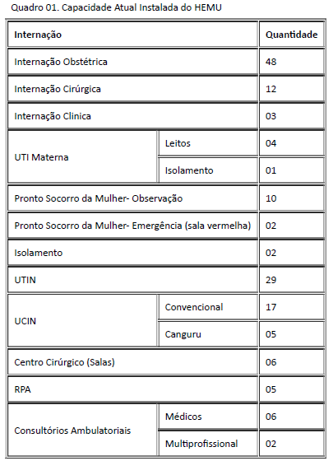

Após foram realizadas 117 cirurgias eletivas no mês de fevereiro de 2024 da meta contratualizada. Atingindo 104,46% da meta estabelecida.

ATENDIMENTO AMBULATORIAL

 |  |  |  |  | Meta | Realizado
 |  |  |  | Consultas Médicas | 1,700 | 1,939
 |  |  |  | Consultas não médicas | 1000 | 1,485
 |  |  |  | Total | 2,700 | 3424

Saída Hospitalar Por Especialidade

 | Meta | Realizado
CLÍNICA CIRÚRGICA | 328 | 327
CLÍNICA MÉDICA GINECO | 181 | 180
ALCON | 274 | 215
Total | 783 | 722
A meta de atendimento Ambulatorial é de 2.700 atendimentos por mês, e a quantidade de atendimentos realizados em fevereiro foi de 3.424. Atingindo 134,40% da meta estabelecida.
 | Meta | Realizado
CLÍNICA CIRÚRGICA | 328 | 327

CLÍNICA MÉDICA GINECO | 181 | 180

Diagnósticos Realizados Interno
ALCON | 274 | 215

Total | 783 | 722

A meta de saídas hospitalares da Hospital Estadual da Mulher, em fevereiro de 2024 é de 783 saídas e foram realizadas 722 saídas. Atingindo 93% da meta estabelecida.
 |  |  |  | ECOCARDIOGRAMA | 147
 |  |  |  | ELETROCARDIOGRAMA | 147
 |  |  |  | RAIO-X | 719
 |  |  |  | ULTRASSONOGRAFIA | 1,558
ATENÇÃO AO USUÁRIO
 |  |  |  | ANÁLISES CLÍNICAS | 15,590

Foram realizados uma média de 15.590 diagnósticos internos no mês de fevereiro de 2024.

Percentual de manifestações queixosas recebidas no sistema de ouvidoria do SUS foi de 0,10% em fevereiro de 2024.
 |  |  | * O Relatório Gerencial de Produção referente ao mês será aprovado pelo Conselho de Administração, no próximo trimestre conforme o Estatuto Social.

